캐릭터
 | 모션

▶ | 메인화면
1 | 기본 아이들링
2 | 터치 했을 때 나오는 아이들링1
3 | 터치 했을 때 나오는 아이들링2

▶ | 인 게임 플레이
1 | 걷기
2 | 뒤돌아 보기

▶ | 특수 상황 - 특별 VPS 이벤트
1 | 특수 아이들링1 : 플레이어를 공원에서 기다리고 있는 하나 자세.
2 | 걷기
3 | 특수 아이들링2 : 플레이어를 빤히 쳐다보며 대화를 진행하는 하나 자세.
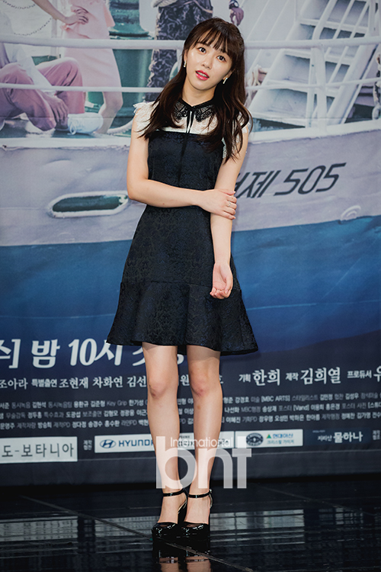
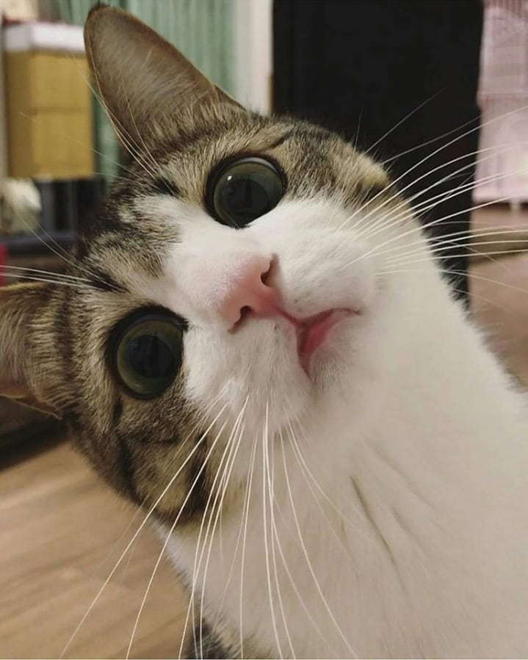

<특수 아이들링1>
<특수 아이들링2>

 | 표정

1 | 기본 | 은은한 미소. 씩씩하고 긍정적인 성격 / 허나 속을 어쩐지 알 수 없는 느낌
2 | 기쁨 | 활짝 웃기. 자신이 좋아하는 거 선택했을 때 출력
3 | 화남 | 화난 표정 보단 뾰루퉁한 표정. 자신이 싫어하는 거 선택했을 때 출력

